Konsultationsbeitrag
Bitte dieses Formular im Originalformat (*.xlsx) speichern, umbenennen und übersenden. Sofern nicht der komplette Text dargestellt werden kann, verwenden Sie bitte die nächste Zeile für Ihre Eingabe.
Konsultationsbeitrag: Aktenzeichen: GBK-25-01-1#3 - AgNes

Nr. | Kapitel (Pflichtfeld) | Originaltext, auf den Bezug genommen wird (optional einfügen) | Stellungnahme
1 | Anpassungsoption - Speicherentgelte |  | Vorbemerkung
3 |  |  | VDMA Power Systems (im Nachfolgenden kurz VDMA) vertritt die Hersteller von Strom- und Wärmeerzeugungsanlagen, Motorenanlagen, thermischen Turbinen und Kraftwerken, von Windenergie-, Bioenergie- und Wasserkraftanlagen sowie von Brennstoffzellen.
5 |  |  | In der folgenden Kurzstellungnahme beschränken wir uns auf die besondere Situation der Pumpspeicher.
7 |  |  | Bei einer vollen Belastung der Pumpspeicher mit Netzentgelten würden diese in die Unwirtschaftlichkeit getrieben mit negativen Folgen für Systemstabilität und Versorgungssicherheit. Beispielhaft für das Jahr 2024 soll diese Tatsache untermauert werden.
9 |  |  | Beispielrechnung und finanzielle Auswirkung auf die Erlöse auf ein PSW Portfolio bei vollem Netznutzungsentgelt
10 |  |  | Annahmen:
11 |  |  | I. Betrachtung für ein exemplarisches PSW-Portfolio mit Ist-Preisen, Ist-Fahrweise und Ist-Verfügbarkeiten des Jahres 2024
12 |  |  | II. Berechnung eines vollen NNE für das Beispieljahr 2024 für dieses Portfolio
13 |  |  | 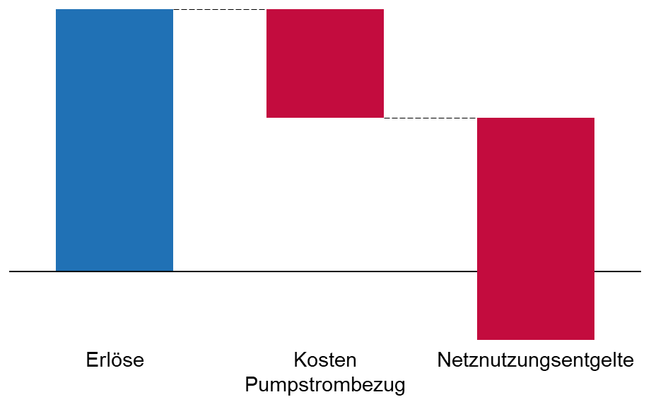 III. Grundlage der Berechnungen sind die tatsächlichen Ist-Preise und die tatsächlichen Nichtverfügbarkeiten
25 |  |  | Ergebnis:
26 |  |  | IV. Die Erhebung der vollen Netznutzungsentgelte führen zur Unwirtschaftlichkeit des PSW-Portfolios, wenn die PSW wie 2024 eingesetzt werden.
27 |  |  | V. Das negative Ergebnis zeigt, dass die Erlöse nicht ausreichen, um ein volles Netznutzungsentgelt und die Kosten für den Pumpstrom zu kompensieren
28 |  |  | VI. OPEX, geschweige CAPEX sind hierbei noch nicht als Kostenblock berücksichtigt
29 |  |  | VII. In einem solchen Szenario wäre keine PSW-Anlage gefahren und hätten somit auch keine Systemdienstleistungen (SDL sowie NF SDL) anbieten oder erbringen können, mit negativen Folgen für Systemstabilität und Versorgungssicherheit.
31 |  |  | Weiteres Ergebnis:
32 |  |  | Das Pumpspeicher-Portfolio von 2024 würde in der Realität auf die Belastung der vollen Netzentgelte mit einer angepassten Fahrweise reagieren. Eine Simulation mit entsprechenden optimierten Vermarktungskombinationen ergibt eine Reduzierung der in Betrieb befindlichen Pumpleistung auf 33% der tatsächlichen Werte. Zwei Drittel der Pumpleistungen würden in diesem Szenario stillgelegt und gingen dem Stromsystem somit verloren. Im gleichen Maße würde die Befähigung zur Erbringung von Systemdienstleistungen sinken.
33 |  |  | In diesem Szenario würden weder neue Pumpspeicherkapazitäten hinzugebaut noch vorhandene modernisiert und ausgebaut. Eine neue Netzentgeltsystematik sollte jedoch im Gegenteil dafür sorgen, dass der Zubau von Speicherkapazitäten und ihr system- und netzdienlicher Einsatz gefördert wird.
34 |  |  | Dafür sprechen viele Gründe:
35 |  |  | Bei netzdienlicher Einsatzweise verhalten sich Pumpspeicher komplementär zur Einspeisung aus volatilen erneuerbaren Produktionsanlagen. Sie tragen somit zur Bedarfsdeckung und zur Dämpfung von Strompreisspitzen bei.
36 |  |  | Sie können so den Netzausbaubedarf senken und dazu beitragen, Netzengpässe zu beseitigen und Redispatch-Bedarf zu verringern. Damit sinken potenziell auch die Netzkosten und in der Folge die Netzentgelte.
37 |  |  | Pumpspeicher verfügen über das ganze Spektrum der Systemdienstleistungen und sorgen so für Frequenz- sowie Spannungshaltung im Stromnetz. Sie ersetzen konventionelle, fossil betriebene Must-Run-Kapazitäten, und entlasten durch Verringerung in Teillast gefahrener fossiler Kraftwerke die Stromnetze. Sie stellen Momentanreserve und gesicherte Leistung zur Verfügung.
38 |  |  | Diese Systemdienstleistungen können nur erbracht werden, wenn sich Pumpspeicher marktlich ausreichend finanzieren lassen. Die Erlöse aus der Zurverfügungstellung von Systemdienstleistungen sind weit davon entfernt, als alleinige Finanzierungsquelle den wirtschaftlichen Betrieb der Anlagen zu ermöglichen.
39 |  |  | Durch ihre schnelle Regelbarkeit sind Pumpspeicher besonders geeignet, Lastschwankungen in Netz mit immer steiler werdenden Gradienten zu beherrschen.
40 |  |  | Bei stetig abnehmender fossiler Erzeugung sorgen Pumpspeicher durch ihre hohe Flexibilität für Systemstabilität und Versorgungssicherheit.
41 |  |  | Durch Schwarzstartfähigkeit können sie im Fall eines Blackouts einen essenziellen Beitrag zum Wiederaufbau der Netze leisten und die wirtschaftlichen Schäden einer Versorgungsunterbrechung begrenzen.
42 |  |  | Sie erbringen einen wichtigen Beitrag zur Erreichung der Klimaziele.
44 |  |  | Aus diesen Gründen darf eine neue Netzentgeltsystematik den rentierlichen Betrieb von Pumpspeichern nicht gefährden. Sie sollte im Gegenteil dafür sorgen, dass die bestehenden Pumpspeicher-Kapazitäten erhalten bleiben und die nötigen Investitionen in Ausbau und Neubau gefördert werden. Eine neue Netzentgeltsystematik sollte gleichzeitig die system- bzw. netzdienliche Fahrweise von Pumpspeichern anreizen und ihre Stärken zum Nutzen der Netze zum Tragen bringen.
45 |  |  | Daraus folgt:
46 |  |  | Die geltenden gesetzlichen Befreiungen nach § 118 Abs. 6 EnWG für Bestandsanlagen und Neubauten, die vor dem 4. August 2029 in Betrieb gehen, müssen im Sinne der Rechtssicherheit und des Vertrauensschutzes dauerhaft gelten. Sie sollten auch für Anlagen Anwendung finden, die bis zum Stichtag über die erforderlichen Genehmigungen für den Neu- und Ausbau verfügen.
47 |  |  | Speicher sind vollständig von Netzentgelten zu befreien, soweit sie netzdienlich betrieben werden. Dies gilt auch für potenzielle Einspeisenetzentgelte. Sie führen nicht zu einer Kostenreduzierung im System, sondern lediglich zu einer Umverteilung der Kosten, die weiterhin von den Endkunden zu tragen sind. Pumpspeicher würden ein weiteres Mal doppelt belastet.
48 |  |  | Eine vollständige Befreiung der Pumpspeicher von Netzentgelten sichert die Wirtschaftlichkeit ihres Betriebs und erleichtert Neu- und Ausbaumaßnahmen, die aufgrund der hohen Investitionen und ihrer langen Abschreibungsdauer hohe Hürden zu bewältigen haben.
49 |  |  | Falls die Bundesnetzagentur erwägen sollte, Pumpspeicher dennoch mit Netzentgelten zu belasten, schlagen wir eine Regelung vor, die sich an den heute geltenden Bestimmungen von § 19 Abs. 2 und 4 StromNEV orientiert.
50 |  |  | Demnach könnte ein reduzierter Leistungspreis auf die Speicherverluste ein möglicher Ansatz sein.
51 |  |  | Zur Berechnung der Netzentgelte sind die realen Vollbenutzungsstunden heranzuziehen. Eine willkürliche Verteuerung, wie sie derzeit in § 19 Abs. 4 StromNEV definiert ist, ("wobei der Netzbetreiber die Gleichzeitigkeitsfunktion des oberen Benutzungsdauerbereichs nach Anlage 4 anwendet“), ist abzulehnen.
52 |  |  | Die Berechnung und Erhebung der vorgeschlagenen dynamischen Netzentgelte müssen praxistauglich aus Sicht der Anlagenbetreiber ausgestaltet sein. Die Rahmenbedingungen müssen klar definiert sein, so dass Datenaustausch, Abrechnungen usw. kosteneffizient und ohne zusätzliche personelle und organisatorische Ressourcen bewältigt werden können.
54 |  |  | Das heute geltende System der „atypischen Netznutzung“, bei der die Stromentnahme aus dem Netz, während der sog. Hochlastzeitfenster reduziert ist, ist dagegen überholt, weil die Hochlastzeitfenster für jedes Netzgebiet und jede Netzebene auf ein Jahr im Voraus für jede Jahreszeit festgelegt werden und somit die reale Netzsituation zu dem jeweiligen Zeitpunkt nicht wiedergeben können.
55 |  |  | Statische und fixe Zeitfenster für Betriebseinschränkungen sind generell nicht zu favorisieren. Ausschlaggebend muss die reale lokale Netzsituation zum jeweiligen Zeitpunkt sein.
58 |  |  | Zu den einzelnen Fragen
60 |  |  | Sehen Sie eine besondere Behandlung von Speichern in der Netzentgeltsystematik als gerechtfertigt an? Was sind die Gründe?
61 |  |  | Pumpspeicher unterscheiden sich fundamental von tatsächlichen Letztverbrauchern. Sie stellen die elektrische Energie, die sie dem Netz entnehmen, dem System nach Speicherung bedarfsgerecht wieder zur Verfügung. Bei entsprechender Fahrweise sind Pumpspeicher dazu geeignet, die Netzlast zu verringern und zu verstetigen, das Preisniveau zu stabilisieren und den Netzausbaubedarf zu begrenzen. Ihre Schnelligkeit und ihre Flexibilität sorgt für den Ausgleich von Lastschwankungen im Netz bei steiler werdenden Gradienten. Bei stetig abnehmender fossiler Erzeugungsleistung stellen sie gesicherte Leistung und Momentanreserve zur Verfügung. Ihre Schwarzstartfähigkeit trägt bei einem Blackout zu einem schnellen Wiederaufbau der Netze und zu Begrenzung der wirtschaftlichen Schäden bei. Sie verfügen über das ganze Spektrum von Systemdienstleistungen für die Netze und sorgen so für Systemstabilität und Versorgungssicherheit. Die Zurverfügungstellung dieser Leistung, setzt einen wirtschaftlichen marktlichen Betrieb der Anlagen voraus.. Zusammengefasst sind Pumpspeicher von systemischer Bedeutung für Systemstabilität und Versorgungssicherheit im Stromsystem.
63 |  |  | Welche Rabattform kommt welchen Speichermodellen und Geschäftsfeldern entgegen?
64 |  |  | Speicher sind vollständig von Netzentgelten zu befreien, soweit sie netzdienlich betrieben werden. Dies gilt auch für potenzielle Einspeisenetzentgelte. Sie führen nicht zu einer Kostenreduzierung im System, sondern lediglich zu einer Umverteilung der Kosten, die weiterhin von den Endkunden zu tragen sind. Pumpspeicher würden ein weiteres Mal doppelt belastet.
65 |  |  | Eine vollständige Befreiung der Pumpspeicher von Netzentgelten sichert die Wirtschaftlichkeit ihres Betriebs und erleichtert Neu- und Ausbaumaßnahmen, die aufgrund der hohen Investitionen und ihrer langen Abschreibungsdauer hohe Hürden zu bewältigen haben.
66 |  |  | Falls die Bundesnetzagentur überhaupt erwägen sollte, Pumpspeicher dennoch mit Netzentgelten zu belasten, schlagen wir eine Regelung vor, die sich an den heute geltenden Bestimmungen von § 19 Abs. 2 und 4 StromNEV orientiert.
67 |  |  | Demnach könnte ein reduzierter Leistungspreis auf die Speicherverluste ein Option sein.
68 |  |  | Zur Berechnung der Netzentgelte sind die realen Vollbenutzungsstunden heranzuziehen. Eine willkürliche Verteuerung, wie sie derzeit in § 19 Abs. 4 StromNEV definiert ist, ("wobei der Netzbetreiber die Gleichzeitigkeitsfunktion des oberen Benutzungsdauerbereichs nach Anlage 4 anwendet“), ist abzulehnen.
69 |  |  | Die Berechnung und Erhebung der vorgeschlagenen dynamischen Netzentgelte müssen praxistauglich aus Sicht der Anlagenbetreiber ausgestaltet sein. Die Rahmenbedingungen müssen klar definiert sein, so dass Datenaustausch, Abrechnungen usw. kosteneffizient und ohne zusätzliche personelle und organisatorische Ressourcen bewältigt werden können.
70
71 |  |  | Ist die Verbindung mit einem flexiblen Netzanschlussvertrag geeignet, eine netzneutrale Einbindung sicherzustellen?
72 |  |  | Das hängt von ihrer zukünftigen Ausgestaltung ab. Flexible Netzanschlussverträge sind nach heutiger Ausgestaltung nicht geeignet, eine netzneutrale Einbindung sicherzustellen, weil sie eine statische und unflexible Betrachtung der Netzsituation abbilden und die reale lokale Netzsituation nicht wiedergeben können. Dies kann im Zweifelsfall (z.B. hohe Netzlast an einem unvorhergesehenen Zeitpunkt bei gleichzeitiger Untersagung der Einspeicherung von Strom) kontraproduktiv wirken. Es fehlt zudem an Regelungen für eine Begrenzung der Betriebseinschränkungen, was zur Unwirtschaftlichkeit von Projekten führen kann. Die bisherige Regelung schützt Speicherbetreiber im Einzelfall nicht vor unbegründeten und technisch wenig sinnvollen Maximalforderungen.
73 |  |  | Das Instrument flexibler Netzanschlussvereinbarungen mit temporären Restriktionen für den Speicherbetrieb sollte auch bei einer Weiterentwicklung grundsätzlich optional gehandhabt werden. Zu bevorzugen sind Anreizsysteme, weil sie eine höhere Flexibilität im Speicherbetrieb gewährleisten und Investitionen in neue Speicherkapazitäten erleichtern.
75 |  |  | Gibt es andere Vorschläge, wie ein geeignetes Netzentgeltregime für Speicher aussehen könnte?
76 |  |  | Nein.

